Índice
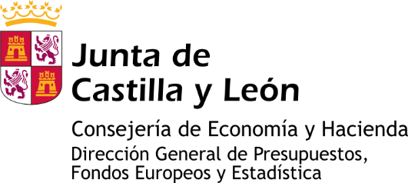

Información estadística de Castilla y León

CIFRAS OFICIALES DE POBLACIÓN A 1 DE ENERO DE 2023

TABLAS
Tabla 1. Población por Comunidad Autónoma
Tabla 2. Evolución de la población por Provincia, Castilla y León y España. 1996-2023
Tabla 3. Evolución de la variacíón interanual (%) de la población por Provincia, Castilla y León y España. 1999-2023
Tabla 4. Población por Provincia, Castilla y León y España
Tabla 5. Población por Capitales de provincia
Tabla 6.1. Población por Municipio según Sexo. Ávila
Tabla 6.2. Población por Municipio según Sexo. Burgos
Tabla 6.3. Población por Municipio según Sexo. León
Tabla 6.4. Población por Municipio según Sexo. Palencia
Tabla 6.5. Población por Municipio según Sexo. Salamanca
Tabla 6.6. Población por Municipio según Sexo. Segovia
Tabla 6.7 Población por Municipio según Sexo. Soria
Tabla 6.8. Población por Municipio según Sexo. Valladolid
Tabla 6.9. Población por Municipio según Sexo. Zamora

Nota: Cifras Oficiales de Población, operación 14003 del Plan Estadístico de Castilla y León 2022-2025, es una estadística estructural cuyo objetivo es conocer las cifras oficiales de población de todos los municipios de Castilla y León a 1 de enero de cada año.

estadistica.jcyl.es - Tel. 983 414 452

